GERAIS
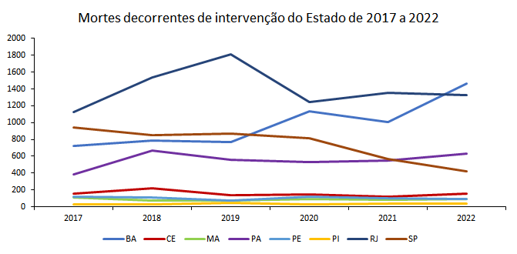
Número de mortes decorrentes de intervenção do Estado por raça ou cor - estados monitorados pela Rede de Observatórios - 2022 (números absolutos)
Raça ou cor | BA | CE | MA** | PA | PE | PI | RJ | SP
Branca | 58 | 9 | 0 | 13 | 8 | 4 | 155 | 148 | 395 | 9.36%
Negra* | 1121 | 37 | 0 | 200 | 78 | 30 | 1042 | 262 | 2770 | 65.66%
NI | 282 | 106 | 92 | 418 | 4 | 5 | 132 | 9 | 1048 | 24.84%
Outros | 4 | 0 | 0 | 0 | 1 | 0 | 1 | 0 | 6 | 0.14%
Parda | 906 | 35 | 0 | 178 | 71 | 26 | 701 | 214 | 2131 | 50.51%
Preta | 215 | 2 | 0 | 22 | 7 | 4 | 341 | 48 | 639 | 15.15%
Total | 1465 | 152 | 92 | 631 | 91 | 39 | 1330 | 419 | 4219 | 100.00%
Fonte: Elaborado pela Rede de Observatórios com base nas informações das secretarias estaduais de segurança pública
*Somatório de pretos e pardos conforme critério estabelecido pelo Instituto Brasileiro de Geografia e Estatística (IBGE)
**O estado não forneceu dados discriminados por raça ou cor

Proporção de mortes decorrentes de intervenção do Estado por raça ou cor - estados monitorados pela Rede de Observatórios - 2022 (valores percentuais)
Raça ou cor | BA | CE | MA** | PA | PE | PI | RJ | SP
Branca | 3.96% | 5.92% | 0.00% | 2.06% | 8.79% | 10.26% | 11.65% | 35.32%
Negra* | 76.52% | 24.34% | 0.00% | 31.70% | 85.71% | 76.92% | 78.35% | 62.53%
NI | 19.25% | 69.74% | 100.00% | 66.24% | 4.40% | 12.82% | 9.92% | 2.15%
Outros | 0.27% | 0.00% | 0.00% | 0.00% | 1.10% | 0.00% | 0.08% | 0.00%
Parda | 61.84% | 23.03% | 0.00% | 28.21% | 78.02% | 66.67% | 52.71% | 51.07%
Preta | 14.68% | 1.32% | 0.00% | 3.49% | 7.69% | 10.26% | 25.64% | 11.46%
Total | 100.00% | 100.00% | 100.00% | 100.00% | 100.00% | 100.00% | 100.00% | 100.00%
Fonte: Elaborado pela Rede de Observatórios com base nas informações das secretarias estaduais de segurança pública
*Somatório de pretos e pardos conforme critério estabelecido pelo Instituto Brasileiro de Geografia e Estatística (IBGE)
**O estado não forneceu dados discriminados por raça ou cor

Proporção de mortes decorrentes de intervenção do Estado por raça ou cor (excetuando casos não informados) - estados monitorados pela Rede de Observatórios - 2022 (valores percentuais)
Raça ou cor | BA | CE | MA** | PA | PE | PI | RJ | SP
Branca | 4.90% | 19.57% | 0.00% | 6.10% | 9.20% | 11.76% | 12.94% | 36.10%
Negra* | 94.76% | 80.43% | 0.00% | 93.90% | 89.66% | 88.24% | 86.98% | 63.90%
Outros | 0.34% | 0.00% | 0.00% | 0.00% | 1.15% | 0.00% | 0.08% | 0.00%
Parda | 76.58% | 76.09% | 0.00% | 83.57% | 81.61% | 76.47% | 58.51% | 52.20%
Preta | 18.17% | 4.35% | 0.00% | 10.33% | 8.05% | 11.76% | 28.46% | 11.71%
Total | 100.00% | 100.00% | 0.00% | 100.00% | 100.00% | 100.00% | 100.00% | 100.00%
Fonte: Elaborado pela Rede de Observatórios com base nas informações das secretarias estaduais de segurança pública
*Somatório de pretos e pardos conforme critério estabelecido pelo Instituto Brasileiro de Geografia e Estatística (IBGE)
**O estado não forneceu dados discriminados por raça ou cor

Estado | Proporção de população negra* |  | Estado | Total de vítimas | Não informados | Proporção de não informados |  | Estado | Proporção de população negra* | Proporção de mortes de pessoas negras decorrentes de intervenção do Estado
BA | 80.80% |  | BA | 1464 | 282 | 19.26% |  | BA | 80.80% | 94.76%
CE | 71.72% |  | CE | 152 | 106 | 69.74% |  | CE | 71.72% | 80.43%
MA | 80.23% |  | MA | 92 | 92 | 100.00% |  | MA | 80.23% | 0.00%
PA | 80.46% |  | PA | 631 | 418 | 66.24% |  | PA | 80.46% | 93.90%
PE | 65.09% |  | PE | 91 | 4 | 4.40% |  | PE | 65.09% | 89.66%
PI | 79.25% |  | PI | 39 | 5 | 12.82% |  | PI | 79.25% | 88.24%
RJ | 54.39% |  | RJ | 1330 | 132 | 9.92% |  | RJ | 54.39% | 86.98%
SP | 40.26% |  | SP | 419 | 9 | 2.15% |  | SP | 40.26% | 63.90%
*Números obtidos a partir da população residente disponível na Pesquina Nacional por Amostra de Domicílios (PNAD) de 2022

 | Ano
Estados | 2017 | 2018 | 2019 | 2020 | 2021 | 2022 | Total por estado
BA | 726 | 790 | 773 | 1,138 | 1,010 | 1,465 | 5,902
CE | 158 | 221 | 136 | 143 | 118 | 152 | 776
MA | 109 | 75 | 72 | 94 | 85 | 92 | 435
PA | 382 | 669 | 563 | 527 | 546 | 631 | 2,687
PE | 122 | 108 | 73 | 116 | 102 | 91 | 521
PI | 30 | 29 | 42 | 29 | 34 | 39 | 164
RJ | 1,127 | 1,534 | 1,814 | 1,245 | 1,356 | 1,330 | 7,076
SP | 940 | 851 | 867 | 814 | 570 | 419 | 4,042
Total por ano | 3,594 | 4,277 | 4,340 | 4,106 | 3,821 | 4,219 | 20,138

